Sheet1
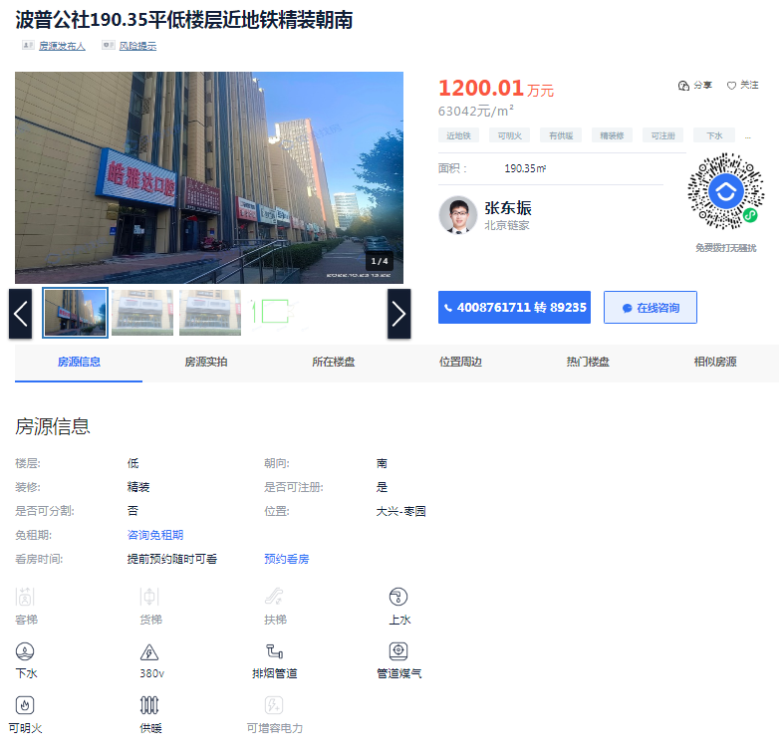
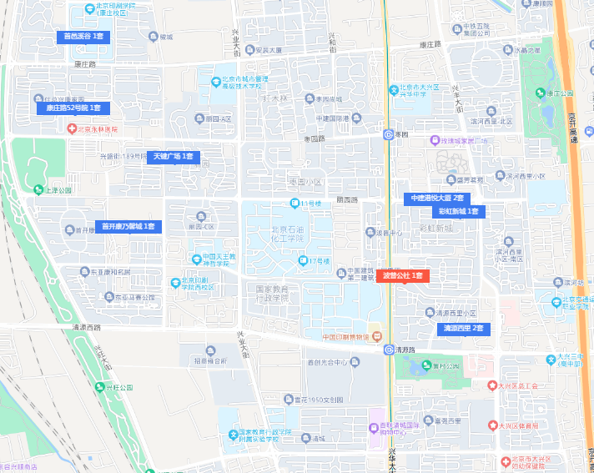
 | 案名 | 总价 | 面积 | 单价 | 建成 | 成新度
案例A | 波普公社 | 1200.00 | 190.35 | 63042.00 | 2012.00 | 0.82
案例B | 彩虹新城 | 650.00 | 104.96 | 61928.00 | 2007.00 | 0.73
案例C | 天健广场 | 1350.00 | 198.99 | 67843.00 | 2014.00 | 0.85
 |  |  |  |  | 11.00
 |  |  |  |  | 16.00
 |  |  |  |  | 9.00

汇总六套价值
序号 | 房号 | 建筑面积 | 原值万元 | 时间 | 单价 | 评估值万元 | 单价 | 净值万元 | 单价
1 | 40-9 | 165.79 | 82.90 | 2011.00 | 5000.00 | 587.51 | 35437.00 | 531.15 | 32037.68
2 | 40-4 | 191.92 | 95.960 | 2007.00 | 5000.00 | 680.11 | 35437.00 | 586.76 | 30573.28
3 | 40-7 | 217.24 | 108.620 | 2011.00 | 5000.00 | 978.60 | 45046.81 | 875.01 | 40278.72
4 | 40-3 | 302.69 | 151.345 | 2007.00 | 5000.00 | 1019.94 | 33696.00 | 888.25 | 29345.08
5 | 40-8 | 304.51 | 152.255 | 2011.00 | 5000.00 | 1026.08 | 33696.00 | 893.59 | 29345.08
6 | 1层2-1 | 444.98 | 222.49 | 2011.00 | 5000.00 | 553.57 | 12440.40 | 492.59 | 11069.94
合计 |  | 1627.13 | 813.57 | —— | 30000.00 | 4845.81 |  | 4267.35

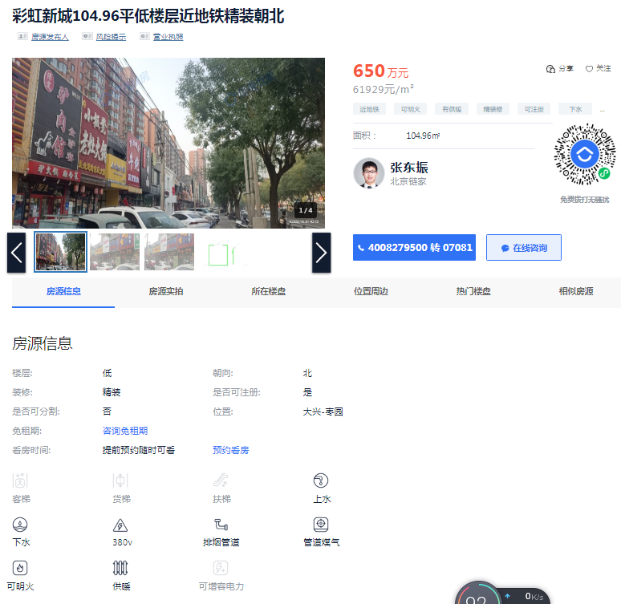
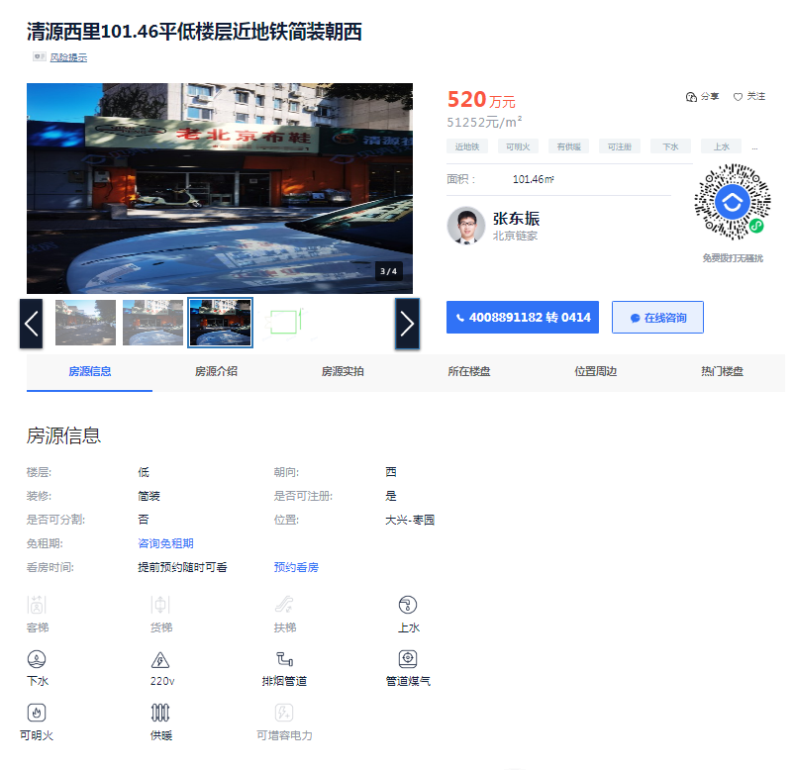

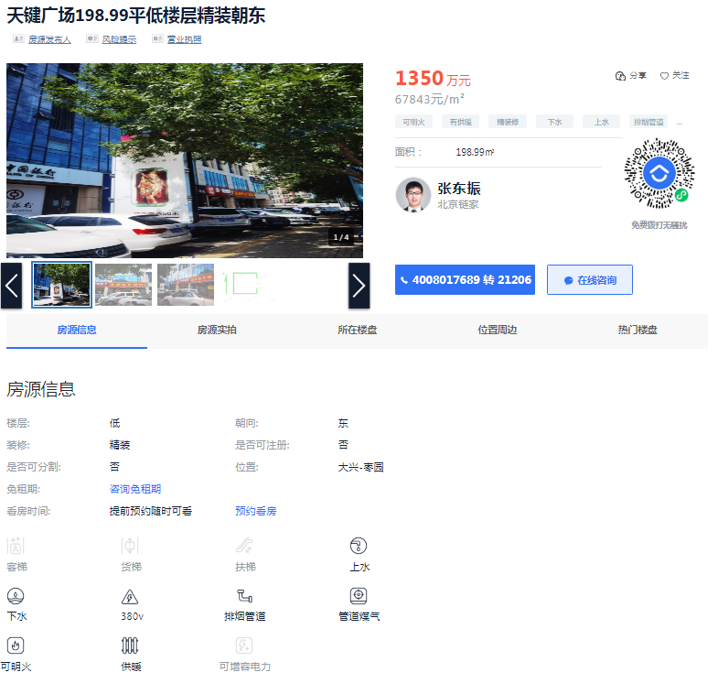

Sheet3
